Hoja1
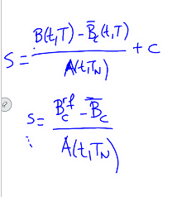
 |  |  | dcf | B(t,Ti) | Annuity
c | 5% | 1 | 1 | 0.95599748183 | 4.377431009
r | 4.50% | 2 | 1 | 0.91393118527
Bc | 99% | 3 | 1 | 0.87371591169
Vto | 5 | 4 | 1 | 0.83527021141
dcf | 1 | 5 | 1 | 0.79851621876

 | spread par swap |  |  | Brf | 1.0173877692
s | 0.0062565850042

